HOME
MATRIZ DE REQUISITOS LEGALES EN SST


PROCEDIMIENTO DE IDENTIFICACIÓN DE REQUSITOS LEGALES

INDICADORES DE CUMPLIMIENTO REQUISITOS LEGALES


MATRIZ DE REQUISITOS LEGALES

CONTROL DE CAMBIOS

Medición
HOME
 |  | MATRIZ DE REQUISITOS LEGALES

MEDICIÓN DEL CUMPLIMIENTO POR CATEGORIAS DE LA NORMATIVIDAD APLICABLE

 | DATOS DE ANÁLISIS |  |  |  | ANÁLISIS GRÁFICO
CUMPLIMIENTO NORMATIVIDAD SST
 | SUBCATEGORIAS DE LAS NORMAS | REQUISITOS APLICABLES | REQUISITOS CUMPLIDOS | PORCENTAJE DE CUMPLIMIENTO
 | SGRL | 12 | 12 | 100.0%
 | SG-SST | 101 | 101 | 100.0%
 | Afiliaciones | 30 | 30 | 100.0%
 | Contratistas | 3 | 3 | 100.0%
 | Plan de Emergencia | 24 | 24 | 100.0%
 | Gestión Humana | 40 | 40 | 100.0%
 | COPASST | 12 | 12 | 100.0%
 | Todos los Riesgos | 15 | 15 | 100.0%
 | R. Físico | 7 | 7 | 100.0%
 | R. Químico | 16 | 16 | 100.0%
 | R. Mecánico | 27 | 27 | 100.0%
 | R. Eléctrico | 5 | 5 | 100.0%
 | R. Biológico | 5 | 5 | 100.0%
 | R. Biológico COVID19 | 2 | 2 | 100.0%
 | R. Biomecánico | 1 | 1 | 100.0%
 | R. Psicosocial | 31 | 31 | 100.0%
 | R. Ambiental | 4 | 4 | 100.0%
 | R. Fisico-Quimico | 2 | 2 | 100.0%
 | R. Publico | 7 | 7 | 100.0%
 | Seguridad Vial | 53 | 53 | 100.0%
 | Matriz Legal | 3 | 3 | 100.0%
 | EPP | 4 | 4 | 100.0%
 | Comité de Convivencia Laboral | 7 | 7 | 100.0%
 | Sanciones | 3 | 3 | 100.0%

 | TOTAL REQUISITOS | 414 | 414 | 100.0%

 | ANÁLISIS DEL INDICADOR | En general la empresa se encuentra con un porcentaje de cumplimiento legal del 100%, evidenciando que se hace necesario establecer planes de acción para el mejoramiento del indicador para el año 2021. Estos planes de acción se establecerán en la matriz ACPM de la empresa.

Matriz
HOME
 |  |  | SISTEMA DE GESTIÓN DE SEGURIDAD Y SALUD EN EL TRABAJO |  |  |  |  |  |  |  |  |  | Código: | MT-SST-01
 |  |  |  |  |  |  |  |  |  |  |  |  | Versión: | 001
 |  |  |  |  |  |  |  |  |  | EVALUACIÓN DEL CUMPLIMIENTO
EMISOR | TIPO DE NORMA | NUMERO | AÑO | DESCRIPCIÓN DE LA NORMA | ARTÍCULOS APLICABLES | CATEGORÍA PRINCIPAL NORMA | SUBCATEGORIA NORMA | DESCRIPCIÓN DEL REQUISITO POR ARTÍCULO O NORMA | CRITERIOS QUE EVIDENCIAN SU CUMPLIMIENTO | CALIFICACIÓN | PUNTAJE | RESPONSABLE | PLAN DE ACCIÓN | FECHA | OBSERVACION DEL CUMPLIMIENTO
Presidencia de la Republica | Decreto | 533 | 2024 | Por el cual se sustituye la Sección 10 del Capítulo 1 del Título 6 de la Parte 2 del Libro 2 del Decreto 1072 de 2015, Único Reglamentario del Sector Trabajo, y se reglamenta el Incentivo para la creación y permanencia de nuevos empleos formales | Norma completa | Laboral | Gestión Humana | a presente Sección tiene por objeto reglamentar el Incentivo a la Creación y Permanencia de Nuevos Empleos Formales, dirigido a los empleadores que generen nuevos empleos mediante la contratación de nuevos trabajadores durante un término no inferior a seis (06) meses. Este incentivo se financiará con cargo a los recursos del Presupuesto General de la Nación en la sección presupuestal del Ministerio del Trabajo y estará supeditado a la disponibilidad con la que cuente el Gobierno Nacional en el Presupuesto General de la Nación. | Norma de Referencia | Cumple | 1
Ministerio del Trabajo | Circular | 15 | 2024 | plazos para el registro anual de autoevaluaciones correspondientes al año 2023 | Norma completa | SG-SST | SG-SST | los plazos para el registro anual de autoevaluaciones correspondientes al año 2023, se deberán desarrollar dentro del siguiente periodo: Del 01 de febrero al 15 de abril de 2024 |  | Cumple | 1
Ministerio del Trabajo | Circular | 12 | 2024 | establece acciones de promoción y prevención en riesgos laborales en el marco de los efectos del fenómeno del niño. | Norma completa | SG-SST | SG-SST | Teniendo en cuenta el marco normativo citado, y la situación derivada del Fenómeno del Niño que ha ocasionado aumento de la temperatura, baja precipitación de lluvias y una mayor intensidad de los rayos del sol, se hace necesario priorizar acciones de promoción y prevención dirigidas a proteger la seguridad y salud de la población trabajadora. remitirse a las acciones propuestas en la circular |  | Cumple | 1
Ministerio de Minas y Energía | Resolución | 40117 | 2024 | Por la cual se modifica el Reglamento Tecnico de Instalaciones Electricas - RETIE | Art. 2, 3 y anexo tecnico | SG-SST | R. Eléctrico | Deroga el anexo general del RETIE expedido mediante la Resolucion 90708 del 2023. El nuevo reglamento RETIE se encuentra contenido en cuatros libros, el cual sera aplicable a las instalaciones electricas, los productos utilizados en dichas instalaciones y persosnas naturales y/o juridicas. | ¿Se implementa el Reglamento Técnico de Instalaciones Eléctricas (RETIE) en todos los centros de trabajo? Cuentan con 15 meses para la modicifacion y actualizacion en lo estipulado en el nuevo reglamento RETIE | Cumple | 1
Ministerio de Salud y Protección Social | Resolución | 147 | 2024 | Por la cual se adopta el Formulario Único de Afiliación y Reporte de Novedades al Sistema General de Riesgos Laborales | Art. 2 y anexo tecnico | SGRL | Afiliaciones | La presente resolución tiene como objeto adoptar el Formulario Único de Afiliación y Reporte de Novedades al Sistema General de Riesgos Laborales, de trabajadores dependientes, independientes, estudiantes y personas que realizan otras actividades, contenido en el anexo técnico que hace parte integral de este acto administrativo. | ¿Realiza las afiliacones de los trabajadores mediante el Formulario Único de Afiliación y Reporte de Novedades al Sistema General de Riesgos Laborales? | Cumple | 1
Congreso de la Republica | Ley | 2354 | 2024 | Por medio de la cual se modifica el artículo 1° de la Ley 1335 de 2009 y se dictan otras disposiciones | Art. 2 | SG-SST | R. Psicosocial | 2. Acceder a programas y proyectos enfocados en la prevención y cesación del consumo de cigarrillos, productos de tabaco, sus derivados, sucedáneos o imitadores. Estos programas y proyectos deben alinearse con las directrices del Ministerio de Salud y Protección Social en materia de prevención y promoción de la salud. | ¿Realiza campañas de prevencion del consumo de cigarrillos, productos de tabaco, sus derivados, sucedáneos o imitadores? | Cumple | 1
Ministerio del Trabajo | Resolución | 1857 | 2024 | Por la cual se establecen los requisitos mínimos de seguridad y salud para el desarrollo de trabajo en calderas y se dictan otras disposiciones. | Art. 6, 7 y subsiguientes | SG-SST | R. Físico | El empleador debe implementar, mantener y dar seguimiento anual al programa de gestión; a partir de la identificación de peligros, evaluación y valoración de los riesgos en las tareas que se relacionen con trabajos en calderas, que tenga alcance sobre todos los procesos y actividades rutinarias y no rutinarias internas o externas, máquinas, instalaciones o sus equipos auxiliares y tuberías sujetas a presión asociadas a calderas, sobre todo los centros de trabajo y los trabajadores y trabajadoras independientemente de su forma de contratación y vinculación, que le permita identificar los peligros y evaluar los riesgos en seguridad y salud en el trabajo, con el fin que pueda priorizarlos y establecer los controles necesarios, realizando mediciones ambientales, de acuerdo con el artículo 2.2.4.6.15 del Decreto 1072 de 2015 o las normas que lo modifiquen o sustituyan. | ¿ Cumple con un Programa de gestión en trabajo en calderas? | Cumple | 1
Congreso de la Republica | Ley | 2365 | 2024 | Por medio de la cual se adopta medidas de prevención, protección y atención del acoso sexual en el ámbito laboral y en las instituciones de educación superior en Colombia y se dictan otras disposiciones. | Art. 11 | SG-SST | R. Psicosocial | Los empleadores deberán prevenir investigar y sancionar el acoso sexual en el contexto laboral, para lo cual deberán cumplir con las siguientes obligaciones: 1. Crear una política interna de prevención que sea vea reflejada en el reglamento interno de trabajo, los contratos laborales, protocolos y rutas de atención contra el acoso sexual en el contexto laboral, la cual debe ser ampliamente definida. | ¿Cuenta con una política de prevención, protección y atención del acoso sexual en el ámbito laboral? | Cumple | 1
Congreso de la Republica | Ley | 2357 | 2024 | Por medio del cual se aprueba el Convenio 183 relativo a la revisión del Convenio sobre la protección de la maternidad, (revisado), adoptado por la octogésima octava (88°) Conferencia Internacional de la Organización Internacional del Trabajo, Ginebra, Suiza, con fecha 15 de junio de 2000 | Norma completa | SG-SST | Gestión Humana | De conformidad con lo dispuesto en el artículo 1° de la Ley 7° de 1944, el “Convenio 183 relativo a la revisión del Convenio sobre la protección de la maternidad, (Revisado)” adoptado por la octogésima octava (88°) Conferencia Internacional de la Organización Internacional del Trabajo, Ginebra, Suiza, con fecha 15 de junio de 2000, que por el artículo primero de esta Ley se aprueba, obligará a la República de Colombia a partir de la fecha en que se perfeccione el vínculo internacional respecto del mismo. - En el Convenio se establece una licencia de maternidad de al menos 14 semanas (o más, en caso de enfermedad o de complicaciones). Esta licencia debe incluir un periodo de seis semanas de licencia obligatorias posterior al parto, a menos que se acuerde de otra forma a nivel nacional por el gobierno y las organizaciones representativas del sector empleador y trabajador. | Norma de Referencia - Convenio 183 relativo a la revisión del Convenio sobre la protección de la maternidad, (Revisado) | Cumple | 1
Congreso de la Republica | Ley | 2360 | 2024 | Por medio de la cual se modifica y adiciona la Ley 1384 de 2010 reconociendo para los efectos de esta Ley como sujetos de especial protección constitucional a las personas con sospecha o que padecen cáncer | Norma completa | SG-SST | Gestión Humana | La presente ley tiene por objeto modificar la ley 1384 de 2010 reconociendo para los efectos de esta ley, como sujetos de especial proteccion constitucional a las personas con sospecha de cancer o diagnosticadas con cancer. | Norma de Referencia | Cumple | 1

Procedimiento
HOME
 | PROCEDIMIENTO DE IDENTIFICACIÓN Y ACTUALIZACIÓN DE REQUISITOS LEGALES Y EVALUACIÓN DEL CUMPLIMIENTO LEGAL

Justificación: El Sistema de Gestión de la Seguridad y Salud en el Trabajo es la herramiento al interior de la empresa que permite realizar una mejor gestion de la seguridad y salud del trabajo en el marco del cumplimiento de la normatividad legal vigente; por consiguiente, el tener presente las normas que le aplican a la empresa en razon de su actividad economica le permite tener la base para la implementación del Sistema de Gestión de la Seguridad y Salud en el Trabajo SG-SST. Teniendo clara esta premisa, el Decreto 1072 de 2015 tiene establecida la obligatoriedad de identificar las normas que le apliquen según su actividad, Artículo 2.2.4.6.12 numeral 15, "El empleador debe mantener disponibles y debidamente actualizados entre otros, los siguientes documentos en relación con el Sistema de Gestión de la Seguridad y Salud en el Trabajo (SG-SST): 15, La matriz legal actualizada que contemple las normas del Sistema General de Riesgos Laborales que le aplican a la empresa" y la Resolución 0312 de 2019 en su articulo 16 entre sus estandares esta: "Definir la matriz legal que contemple las normas actualizadas del Sistema General de Riesgos Laborales aplicables a la empresa."

Objetivo: Identificar las normas aplicables a la empresa en razón de su actividad económica y los riesgos que esta conlleva y, así garantizar la implementación del Sistema de Gestión de la Seguridad y Salud en el Trabajo SG-SST dentro del marco normativo, disminuyendo el riesgo jurídico y garantizando ambientes de trabajo sanos y seguros.

Actualización: La matriz Legal se actualizara de manera anual o cuando se presente una nueva norma que afecte los procesos de la empresa.

Metodologia
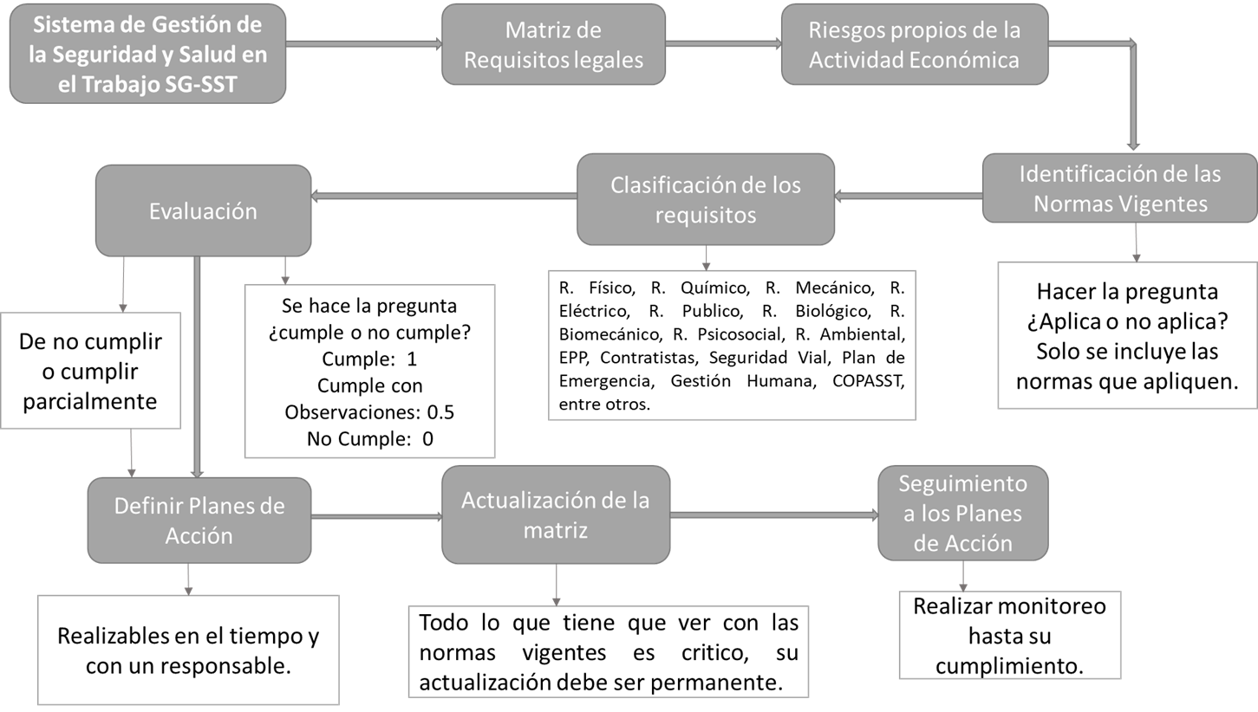

Fuentes de información: Como fuentes de consulta se tienen: El Diario Oficial como único portal del estado: http://svrpubindc.imprenta.gov.co/diario/. También se tiene como sitio de consulta:http://www.suin-juriscol.gov.co/index.html, la pagina del Ministerio de Trabajo: http://www.mintrabajo.gov.co/, Ministerio de salur: https://www.minsalud.gov.co/, Ministerio de trasporte, pagina del senada, pagina de la Funcion Publica, entre otras.

CRITERIOS ORIENTADORES DEL CUMPLIMIENTO NORMATIVO
CRÍTICO: Procentaje menor al 60% |  | MODERADAMENTE ACEPTABLE Porcentaje entre el 60% y 85% | ACEPTABLE Porcentaje mayor al 85%

Control_Cambios
HOME
 | CONTROL DE CAMBIOS HISTORIAL DE REVISIÓN Y ACTUALIZACIÓN DE REQUISITOS LEGALES EN SST

FECHA DE REVISIÓN Y/O ACTUALIZACIÓN | LEGISLACIÓN INCLUIDA | NOMBRE DE QUIEN REALIZÓ LA REVISIÓN
9-Jul-24 | Se elabora una nueva matriz con los requisitos que le aplican a la empresa | Abogado Ivan Dario Cordoba R

